139 薬剤師数（人口10万人当たり）
139 薬剤師数（人口10万人当たり）

 | 時点 2024(R6)年12月31日（２年毎）
 | 単位 人 |  |  |  |  |  |  |  | 偏差値 |  | 51.4
順位 |  | 都道府県名 |  | 数 値 |  |  | 順位 | 都道府県名 |  | 数 値

 |  | 0 | 全 国 |  | 210.6 | 0.0 | 24 | 0 | 埼 玉 |  | 200.8
1 |  | 0 | 徳 島 |  | 256.6 | 0.0 | 25 | 0 | 奈 良 |  | 199.7
2 |  | 0 | 兵 庫 |  | 245.6 | 0.0 | 26 | 0 | 秋 田 |  | 198.8
3 |  | 0 | 東 京 |  | 240.3 | 0.0 | 27 | 0 | 岡 山 |  | 198.7
4 |  | 0 | 大 阪 |  | 232.4 | 0.0 | 28 | 0 | 静 岡 |  | 198.2
5 |  | 0 | 広 島 |  | 231.6 | 0.0 | 29 | 0 | 鳥 取 |  | 195.1
6 |  | 0 | 高 知 |  | 226.7 | 0.0 | 30 | 0 | 鹿児島 |  | 194.8
7 |  | 0 | 山 口 |  | 224.7 | 0.0 | 31 | 0 | 大 分 |  | 193.9
8 |  | 0 | 神奈川 |  | 223.6 | 0.0 | 32 | 0 | 島 根 |  | 192.2
9 |  | 0 | 福 岡 |  | 223.1 | 0.0 | 33 | 0 | 栃 木 |  | 191.4
10 |  | 0 | 和歌山 |  | 215.6 | 0.0 | 34 | 0 | 岐 阜 |  | 190.0
11 |  | 0 | 佐 賀 |  | 215.4 | 0.0 | 35 | 0 | 富 山 |  | 189.6
12 |  | 0 | 香 川 |  | 215.0 | 0.0 | 36 | 0 | 福 島 |  | 188.9
13 |  | 0 | 愛 媛 |  | 211.7 | 0.0 | 37 | 0 | 岩 手 |  | 188.5
14 |  | 0 | 宮 城 |  | 210.4 | 0.0 | 38 | 0 | 茨 城 |  | 188.3
15 |  | 0 | 山 梨 |  | 208.5 | 0.0 | 39 | 0 | 群 馬 |  | 187.0
16 |  | ◎ | 千 葉 |  | 205.6 | 0.0 | 40 | 0 | 山 形 |  | 186.7
17 |  | 0 | 長 野 |  | 203.7 | 0.0 | 40 | 0 | 宮 崎 |  | 186.7
18 |  | 0 | 石 川 |  | 203.6 | 0.0 | 42 | 0 | 愛 知 |  | 186.3
18 |  | 0 | 熊 本 |  | 203.6 | 0.0 | 43 | 0 | 新 潟 |  | 186.1
20 |  | 0 | 京 都 |  | 203.3 | 0.0 | 44 | 0 | 三 重 |  | 186.0
21 |  | 0 | 北海道 |  | 202.7 | 0.0 | 45 | 0 | 青 森 |  | 175.5
21 |  | 0 | 滋 賀 |  | 202.7 | 0.0 | 46 | 0 | 福 井 |  | 170.4
薬剤師数 （人口10万人当たり）
北海道 | 202.7
青 森 | 175.5
岩 手 | 188.5
宮 城 | 210.4
秋 田 | 198.8
山 形 | 186.7
福 島 | 188.9
茨 城 | 188.3
栃 木 | 191.4
群 馬 | 187.0
埼 玉 | 200.8
千 葉 | 205.6
東 京 | 240.3
神奈川 | 223.6
新 潟 | 186.1
富 山 | 189.6
石 川 | 203.6
福 井 | 170.4
山 梨 | 208.5
長 野 | 203.7
岐 阜 | 190.0
静 岡 | 198.2
愛 知 | 186.3
三 重 | 186.0
滋 賀 | 202.7
京 都 | 203.3
大 阪 | 232.4
兵 庫 | 245.6
奈 良 | 199.7
和歌山 | 215.6
鳥 取 | 195.1
島 根 | 192.2
岡 山 | 198.7
広 島 | 231.6
山 口 | 224.7
徳 島 | 256.6
香 川 | 215.0
愛 媛 | 211.7
高 知 | 226.7
福 岡 | 223.1
佐 賀 | 215.4
長 崎 | 201.8
熊 本 | 203.6
大 分 | 193.9
宮 崎 | 186.7
鹿児島 | 194.8
沖 縄 | 155.3
23 |  | 0 | 長 崎 |  | 201.8 | 0.0 | 47 | 0 | 沖 縄 |  | 155.3

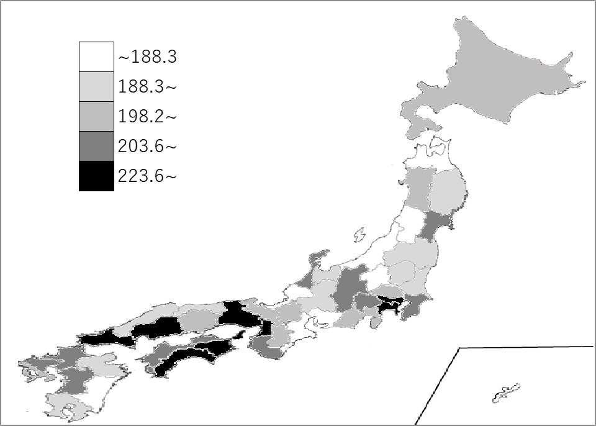
千葉県の推移
平成28年 | 176.2 | 16
平成30年 | 186.9 | 14
令和2年 | 193.4 | 15
令和4年 | 195.6 | 20
令和6年 | 205.6 | 16

《備 考》 ・資料出所 厚生労働省「医師・歯科医師・薬剤師統計の概況」 ・参 考 千葉県の薬剤師数は、12,850人で7位。全国は、260,727人。 注）数値は、薬局・医療施設に従事している薬剤師数です。

